Hoja1
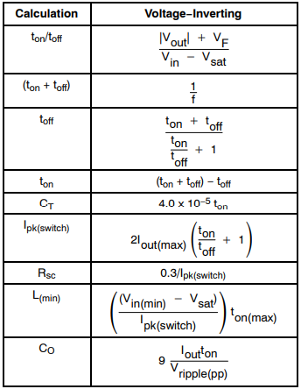
Incógnitas |  | Resultados | Variables diseño
ton/toff | 3.1 |  | vout (-) | 12
ton+toff | 1.6666666667E-05 |  | Vin | 5
toff | 4.0650406504E-06 |  | vf | 0.4
ton | 1.2601626016E-05 |  | vsat | 1
Ct | 5.0406504065E-10 | 500 pF | Iout | 0.1
Ipk | 0.82 |  | Vin(min) | 4.5
Rsc | 0.36585365854 |  | Out Ripple | 0.1
Lmin | 5.3787428118E-05 | 54 uHy | f | 60000
Cout | 0.00011341463415 | 113 uF

